加減速
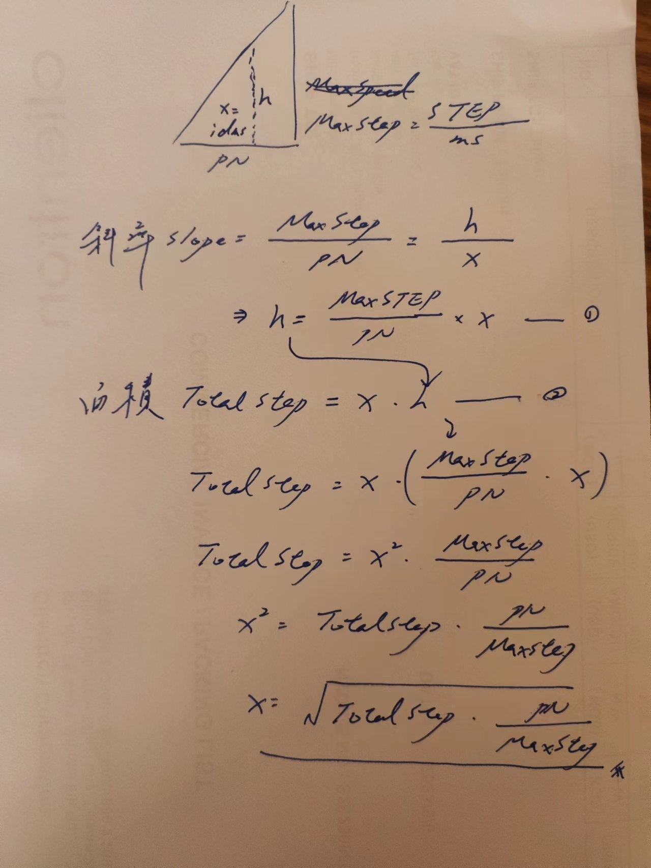
 | RPM | 200 | 圈/分
 | Step/圈 | 131072 | step
Step/pre-ms=Max Speed |  | 436.907 | step-ms | 速率 | 50 | %
 | Step | 1638 | Step | New ms
 | Total ms | 3.749 | ms | 7.4981689453 | ms
 | 加減速 PNSpeed | 2 | ms | 4 | ms

idms (X) | 2.7382784638 | Over |  | 3.8725105411 | Over

new ms | 5.476556928 |  |  | 7.745021082

